BSW测试结果
A05-MVCU 功能测试用例

组件/装配 |  |  |  |  |  |  |  |  |  |  |  |  | 第一轮测试结果 |  |  |  | 第二轮测试结果
 |  |  |  |  |  |  |  |  |  |  |  | 软件版本
项目名称 |  |  |  |  |  |  |  |  |  |  |  | 硬件版本
 |  |  |  |  |  |  |  |  |  |  |  | 需求版本
零件号 |  |  |  |  |  |  |  |  |  |  |  | 测试人员
 |  |  |  |  |  |  |  |  |  |  |  | 测试时间 | 开始日期 |  |  | 结束日期 | 开始日期 |  |  | 结束日期
 |  |  |  |  |  |  |  |  |  |  |  | 总用例数 | 3 |  |  |  | 3
 |  |  |  |  |  |  |  |  |  |  |  | 通过的用例数 | 1 |  |  |  | 0
 |  |  |  |  |  |  |  |  |  |  |  | 失败的用例数 | 0 |  |  |  | 0
 |  |  |  |  |  |  |  |  |  |  |  | 未测试的用例数 | 2 |  |  |  | 3
 |  |  |  |  |  |  |  |  |  |  |  | 用例选择数 | 1 |  |  |  | 0
 |  |  |  |  |  |  |  |  |  |  |  | 新增用例数 | 0 |  |  |  | 0
 |  |  |  |  |  |  |  |  |  |  |  | 用例-冒烟 | 1 |  |  |  | 1
 |  |  |  |  |  |  |  |  |  |  |  | 用例-高 | 0 |  |  |  | 0
 |  |  |  |  |  |  |  |  |  |  |  | 用例-中 | 1 |  |  |  | 1
 |  |  |  |  |  |  |  |  |  |  |  | 用例-低 | 1 |  |  |  | 1
 |  |  |  |  |  |  |  |  |  |  |  | 用例执行率 | 33% |  |  |  | 0%
测试用例ID | 被测项ID （软件需求） | 测试用例 设计方法 | 测试方法类型 | 步骤 | 用例描述 | 优先级 | 测试环境 | 先决条件 | 测试步骤 | 报文ID | 期望结果 |  | 测试用例选择 | 测试用例 选择原则 | 结果 | 实际结果及其他说明 | 测试用例选择 | 测试用例 选择原则 | 结果 | 实际结果及其他说明
B10-MVCU-SP（Signal Pretreatment） B10-MVCU-信号预处理 | 依据“系统需求规格说明书” | 边界值 等效类 错误猜想 基于需求 | 功能测试 故障诊断 |  |  | 1.冒烟 2.高 3.中 4.低 | Manual HIL 实车 |  |  |  |  |  | Yes No | 变更 问题回归 | 1."P"---正确 2."F"---错误 3."-"---未测试 4."N/A"---不适用 5."New"---新增用例 |  | Yes No | 变更 问题回归 | 1."P"---正确 2."F"---错误 3."-"---未测试 4."N/A"---不适用 5."New"---新增用例
测试用例与测试结果
NVM存储
TC_SWQT_NVM_1 | [HEAD-2640]NVM读写控制 [SYS-2852-RS]NVM读写控制 | 基于需求 | 功能测试 | 新增用例 | 软件运行后，在DATA_READ_DELAY阈值时间(可标定，2s)内软件成功从NVM获取三相霍尔增益参数 | 中 | HIL | 1.运行HIL测试平台 Run the HIL test platform 2.KL30信号（在9到16V之间）为ON Set KL30 signal (between 9 and 16V) is ON 3.KL15/ON2信号为ON Set KL15/ON2 signal is ON 4.EOL下线工况得出三相霍尔增益参数依次为： HALLGAIN_U,HALLGAIN_V,HALLGAIN_W | 1.上电等待2s 2.通过0x5D3报文观测NVM参数读取状态： RMCU_NVM_HallGainRFault 3.通过0x5D3报文, 观测三相霍尔增益参数：RMCU_UserDefine_Byte1 RMCU_UserDefine_Word1 RMCU_UserDefine_Word2 RMCU_UserDefine_Word3 4.给定电机转速/扭矩，观测反馈转速/扭矩 | 0x5D3 | 1.观测NVM参数读取状态为成功： RMCU_NVM_HallGainRFault = NoFault; 2.观测的三相霍尔增益参数数值如下(与EOL下线工况结果一致)： RMCU_UserDefine_Byte1 = 4 RMCU_UserDefine_Word1 = HALLGAIN_U RMCU_UserDefine_Word2 = HALLGAIN_V RMCU_UserDefine_Word3 = HALLGAIN_W 3.观测电机反馈转速/扭矩与给定一致 |  | Y |  | P | 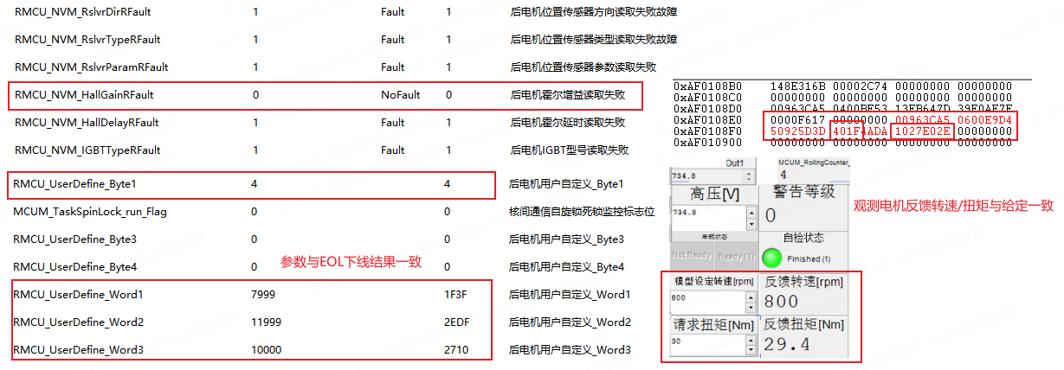 | N |  | -
UDS诊断
 |  |  |  | 用例 | ON3上电&&ESC车速无效&&MCU车速有效--判断MCU转速有效 | 冒烟 | HIL |  | 5.0028409298 |  |  |  | N |  | - |  | N |  | -
通讯
 |  |  |  |  |  |  |  |  |  |  |  |  |  |  | P

 |  |  |  |  |  |  |  |  |  |  |  |  |  |  |  |  | N |  | -

 |  |  |  |  |  |  |  |  |  |  |  |  |  |  |  |  | N |  | -
PWM
 |  |  |  | 用例 | 当ESC车速有效且车速值＜零车速阈值0.5km/h，且保持1s，判断整车零车速有效 | 低 | HIL |  |  |  |  |  | N |  | - |  | N |  | -

